方法
数据图表：渠道流量占比分析
【任务要求】
根据已给到的数据进行图表制作
对制作好的图表进行流量渠道分析

【知识要点】
对比分析法：也叫比较分析，是将两个或两个以上有关联的指标进行对比，从数量上展示和说明这几个指标的规模大小、速度快慢、关系亲疏、水平高低等情况。
对比分析使用的场景一般有：竞争对手对比、目标与结果对比、不同时期对比、活动效果对比。
对比分析法的注意事项：指标的类型一致、计量单位一致、计算方式一致、内涵及延展可比、时间范围可比、整体性质可比。
饼状图的作用：是用圆形里面的扇形来表示频数变化和分布情况的图形，形状图中的扇面可以表示频数也可以表示频率。
饼状图的优势：强调整体和部分的关系，常用于表示各组成部分在总体中所占的比例。当只有一个数据系列并且用于强调整体中的某一重要元素时，使用饼图十分有效。

【重要技能点】
制作饼状图
添加数据标签，设置数据标签格式
第一步：插入饼状图表
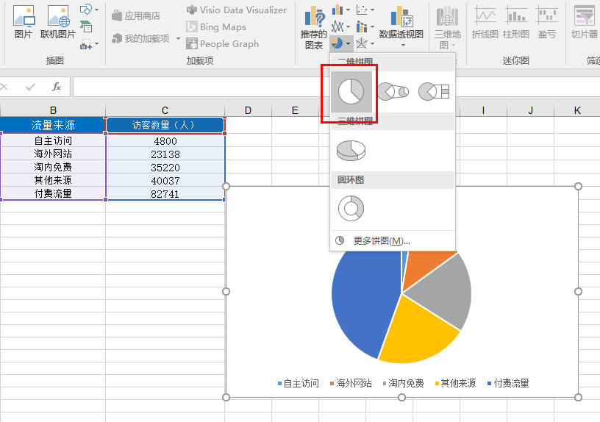
1、打开数据表，选择【流量来源】和【访客数量】两类数据，在插入中找到【二维饼图】点击添加；

第一步：美化图表，点击饼图，右击【添加数据标签】--【添加数据标签】，并编辑图表标题
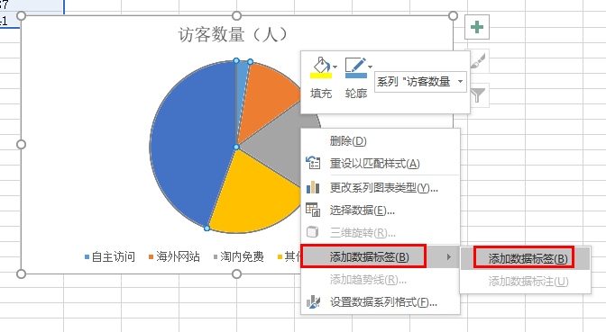
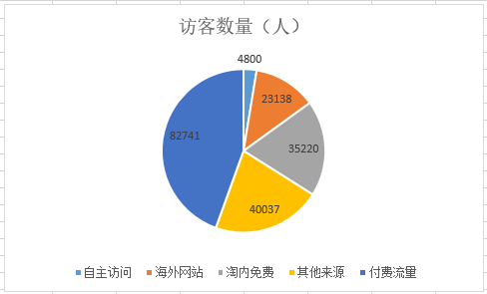

第三步：设计【图标标签格式】(考点)
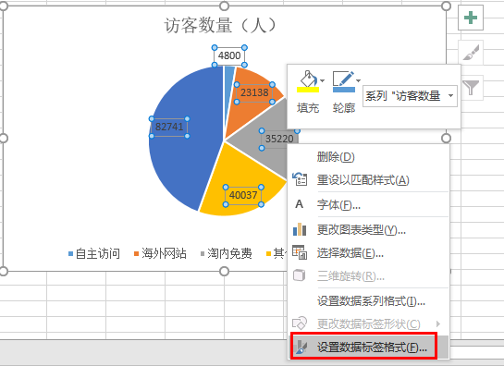
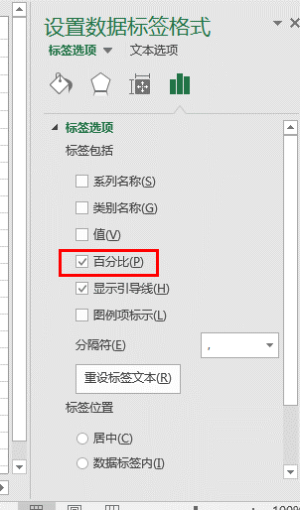
3、左击选中所有数据，右击选择【设置数据标签格式】，在标签选项中选择【百分比】；

第四步：分析图表，得出结论
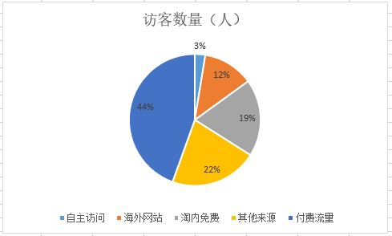

【分析结论】
通过图表分析可知访客数最高的流量渠道是付费流量，访客数最低的流量渠道是自主访问。

